PUSH业务操作汇总日表
返回目录
数据来源说明
目标表名 | PUSH业务操作汇总日表
目标表 |  |  | 数据来源表1 |  |  |  |  | 数据来源表2
字段英文名 | 字段中文名 | 备注 | 来源表1-表名英文 | 来源表1-表名中文 | 来源表1-字段英文名 | 来源表1-字段中文名 | 来源表1-备注 | 来源表2-表名英文
 | 设备编号 | （ods_push_mc_log_dm暂时还没有物理模型） | ods_push_mc_log_dm | 发送消息话单日志 | DEVICE_TOKEN前16位 | Push消息的接受方标识 |  | ods_push_mc_log_dm（暂时还没有物理模型）
 | 终端设备唯一编号
 | 开机地市
 | 系列
 | 终端类型代码
 | 外部型号
 | 华为终端标志
 | 当前EMUI版本号
 | PUSH应用编号 |  | ods_push_mc_log_dm | 发送消息话单日志 | PROVIDER_ID
 | 同步消息总量 | 前期口径梳理，没有梳理PUSH业务相关的报表，所以取数口径需要确认。ods_push_mc_log_dm中有push发送消息的类型LOG_TYPE，发送结果SEND_RESULT，同异步标识字段MSG_PRIORITY（目前均是异步数据）
 | 异步消息总量
 | 请求发送次数
 | 发送成功次数
 | 被覆盖消息数
 | 待发送消息数
 | 丢弃消息数
目前暂没看到PUSH业务报表关注此指标 | 点击消息数 | 确认如果解析出PUSH应用编号 | Dwd_Evt_BISDK_Customize | BISDK自定义 | Access_Id | 访问编号 | Access_Id='PUSH_PS' AND GetAdPushReportMsg(Non_Stru_Field,2) ='PS' AND GetAdPushReportMsg(Non_Stru_Field,5) = '1'
目前暂没看到PUSH业务报表关注此指标 | 清除消息数 | 确认如果解析出PUSH应用编号 | Dwd_Evt_BISDK_Customize | BISDK自定义 | Access_Id | 访问编号 | Access_Id='PUSH_PS' AND GetAdPushReportMsg(Non_Stru_Field,2) ='PS' AND GetAdPushReportMsg(Non_Stru_Field,5) = '2'
 | 日期分区

发送：ods_push_mc_log_dm解析DEVICE_TOKEN得到imei（日志类型为请求）
到达：ods_push_mc_log_dm解析DEVICE_TOKEN得到imei（日志类型为响应，结果为成功）
显示：T_APPA_EVENT_DM.device_id(push-解析event_value)和hicloud没有该指标
点击：T_APPA_EVENT_DM.device_id(push-解析event_value)和ods_hispace_oper_log_dm（hicloud-不同的task_type对应不同的oper_type)
下载：ods_hispace_oper_log_dm（oper_type为11和12）
清除：T_APPA_EVENT_DM.device_id(push-解析event_value)和hicloud没有该指标

ODS_PUSH_CRS_LOG_DM | CRS消息日志 | 增量 1.CRS部件发送消息日志 2.Content Routing Service，消息路由服务，后被MC代替； 3.主要用于消息统计（OLD部件）
ODS_PUSH_MC_LOG_DM | PUSH的MC信息 | 增量 1.当push请求发送消息后产生一条数据，使用频率高 2.Message Center，消息中心，负责所有消息存储转发； 3.主要用于消息统计（当前主要使用部件） |  |  | PROVIDER_ID字段，关联ODS_PUSH_TOKEN_APP_DS.APP_ID,可以提取APPNAME，找到报表（MC消息分析4074)的业务字段。 | 在线标识均为空值 |  | 是否群发
ODS_PUSH_SVC_LOG_DM | push svc消息日志 | 增量 1.主要用于接口调用统计
ODS_PUSH_TOKEN_APP_DS | PUHS token的APP信息表 | 全量 当push新接入一个应用产生一条数据 20160901数据量：3399
ODS_HISPACE_OPER_LOG_DM | 操作日志 | 1.该表记录了服务器侧，在应用这个粒度下的搜索、下载、浏览等操作信息，表中记录了用户信息编码，渠道号，网络连接类型，访问来源等信息，通过HISPACE_APP_ID 能够关联APP信息表，获取APP的静态信息，通过logon_id 能够关联设备信息表，获取用户设备相关的静态信息 20160810有 3016908610 条记录 每小时推送一次，每次推送为往前3小时的日志，如10点推送7点的日志 LOGON_ID--需要拆分 deviceId_UDF(logon_id) = imei | Dwd_Evt_Hispace_Oper_Log_Dm | 应用市场操作日志 | 0登录,1类别浏览,2推荐浏览,3画廊浏览,4最热浏览,5最新浏览,6搜索浏览,10普通浏览,11下载完成,12下载异常,21安装完成,22安装异常,31卸载完成, 41添加收藏成功、42添加收藏失败、46删除收藏成功、47删除收藏失败、51支付成功,52支付失败）53点击、61 榜单操作、99 外部搜索下载 | 此下载应该是统计PUSH下载的，与业务操作无关

PUSH
概况 |  | 客户端版本号 | 业务名
KPI | PUSH总用户数 |  | 天天记事
 | 月活跃用户数 |  | 天天聊
 | 在线用户数 |  | 智汇云
 | 新增用户数 |  | 天天秀
 | 最大并发在线数 |  | 天天电话
 | 发送消息数 |  | 天天新闻
 | 消息整体成功率 |  | 其它
 | 异步消息5分钟到达率 |  | 管控
 | 同步消息送达率 |  | 同步
 | 用户状态准确率 |  | 天天记事
 | PUSH在线数(并发) |  | DBANK
 | PUSH最大并发在线数 |  | 闪推
 | PUSH新增用户数
PUSH设备机型分布统计 |  | 机型 | 操作系统
 | 总用户
 | 新增用户
 | 上线用户
 | 回头客
 | 沉默用户
 | 在线时长
按业务的用户数 |  | 业务
 |  | 天天聊(hicloud.hotalk),天天聊(huawei.hotalk),天天聊(hotalk),天天聊(freetalk),天天聊(message),天天聊(talk)
 |  | 应用市场,应用市场(pad),华为安全
 |  | 闪推
 |  | 七天连锁酒店
 |  | 省钱通(ipcall),省钱通(ipcall726),省钱通(ipcall745),省钱通(ipcall749),省钱通(ipcall2),省钱通(ipcall552),省钱通(ipcall750),省钱通(ipcall751),省钱通(ipcall758),省钱通(ipcall3),省钱通(ipcall1)
 |  | 和讯基金
 |  | 华为随心控(photoshare),华为随心控(album),3D图片浏览器,华为STB机顶盒,爱分享,华为随心控(multi_screen),康佳电视照片流,图库3.0
 |  | ……..
PUSH用户情况统计 |  | 地域（省） | 机型
 | PUSH总用户数
 | 新增用户数
 | 日活跃用户数
 | 周活跃用户数
 | 月活跃用户数
 | 沉默用户数
 | 流失用户数
接入应用数报表
 | 接入应用总数 | 指历史上有接入用户的应用数量
 | 新增接入应用数 | 指当天新增的接入应用数量
 | 有活跃用户的应用数 | 指当天有接入用户的应用数量
 | 活跃应用数 | 近30天有使用华为push的应用数量
PUSH MC消息成功发送时长统计 |  |  | 业务 | 发送成功时长分布
 | 消息总量 |  | 私密浏览器 | < 5m
 | 异步消息总量 |  | 航旅纵横 | 5~10m
 | 异步消息送达率 |  | 美团开店宝 | 10~15m
 | 同步消息总量 |  | 去哪儿旅行 | …….
 | 同步消息送达率
 | 异步 消息成功发送时长分析
 | 请求发送次数
 | 发送成功次数
 | 被覆盖消息数
 | 待发送消息数
 | 丢弃的消息数
 | 送达率
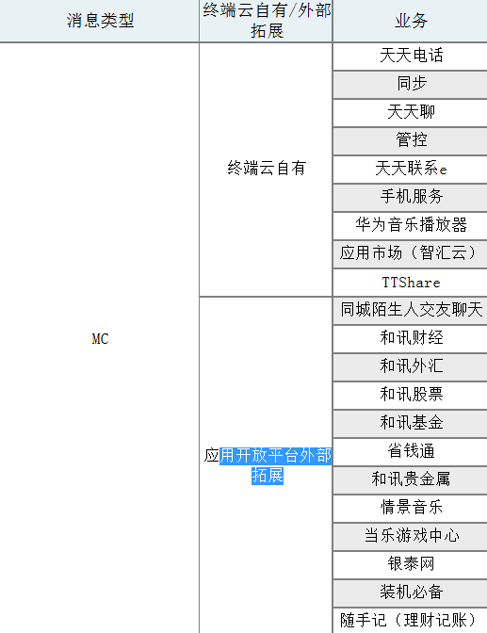
终端云各业务Push消息整体发送情况 |  | 终端云自有/外部拓展 | 业务
 | 请求发送次数 | 统计日期内，各个业务使用Push发送的消息量 | 天天电话
 | 发送成功 | 统计日期内，各个业务使用Push发送成功的消息量 | 同步
 | 发送离线 | 统计日期内，各个业务使用Push发送时用户不在线的消息量
 | 成功率 | 统计日期内，消息不包含用户未联网情况的成功率（成功/(发送-离线)）
 | 送达率 | 统计日期内，消息包含用户未联网情况的成功率（成功/发送）

push消息趋势报表 |  | 应用分类
 | 发送量 | 第三方应用
 | 到达量 | 华为应用
 | 到达率
 | 5M内到达数
Push-消息情况(uv) |  |  | 应用
 | 发送独立用户数 | 有多少用户发送了消息，按用户作为唯一性去重 | 06成长汇
 | 到达独立用户数 | 有多少用户到达了消息，按用户作为唯一性去重 | 360股票
 | 用户到达率 | 等于到达独立用户数/发送独立用户数 | ….
 | 点击独立用户数 | 有多少用户点了消息，按用户作为唯一性去重
 | 用户点击率 | 等于点击独立用户数/到达独立用户数
 | 缓存待重发用户数 | 有多少用户有缓存待重发消息，按用户作为唯一性去重
 | 消息过期用户数 | 有多少用户有消息过期，按用户作为唯一性去重
PUSH消息成功发送时长统计 | 数值都是0，不考虑
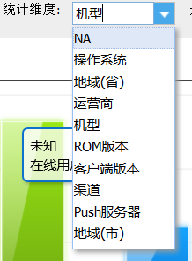
单维分析
 | 用户数
 | 新增用户数
 | 在线用户数
 | 在线时长(分)
 | 回头客
 | 沉默用户

PUSH OPENGW接口调用统计 | 时刻
 | 请求次数
 | 失败次数
 | 超时次数
 | 失败率
 | 按应用id维度统计
 | 消息总请求数
 | 总平均耗时
 | 请求成功数
 | 请求失败数
 | 正常请求平均耗时
 | 请求超时数
 | 超时请求平均耗时
 | 请求流量
 | 响应流量
 | 错误合计

连接数KPI | IP
 | 连接数
 | 分配数
PUSH上线率日报 | 日期
 | PUSH上线值
 | PUSH总用户

PUSH 登陆请求数统计 | 运营商 | 客户端版本 | 机型
 | 登陆次数
TRS请求数统计 | 运营商 | 客户端版本 | 机型
 | 登陆次数

主题操作汇总日表
返回目录
数据来源说明 | 访问、点击、评论的设备去重后，关联得出最终的设备编号
目标表名 | 主题操作汇总日表
目标表 |  |  | 数据来源表1 |  |  |  |  | 数据来源表2
字段英文名 | 字段中文名 | 备注 | 来源表1-表名英文 | 来源表1-表名中文 | 来源表1-字段英文名 | 来源表1-字段中文名 | 来源表1-备注 | 来源表2-表名英文 | 来源表2-表名中文 | 来源表2-字段英文名 | 来源表2-字段中文名 | 来源表2-备注
 | 设备编号 |  | Dwd_Evt_BISDK_Customize | BISDK自定义 | IMEI | 设备编号 | Package_Name='com.huawei.android.thememanager' and event_key in ( 'CategoryClick' , 'AdClick' ) | Dwd_Pty_Pty_Device_Bind_Rela_Statis_Dm | 参与者设备绑定关系统计 | IMEI | 设备编号 | 关联条件：Dwd_Con_Theme_Comment.UP_Id = Dwd_Pty_Pty_Device_Bind_Rela_Statis_Dm.UP_Id 取最大的IMEI
 | 终端设备唯一编号
 | 开机地市
 | 系列
 | 终端类型代码
 | 外部型号
 | 华为终端标志
 | 当前EMUI版本号
 | 内容编号 |  | Dwd_Evt_BISDK_Customize | BISDK自定义 | str_to_map(event_value,'&','=')['c'] | 内容编号 |  | Dwd_Con_Theme_Comment_Ds | 主题评论 | Content_Id | 内容编号
 | 访问次数 |  | Dwd_Evt_BISDK_Customize | BISDK自定义 | count(*) group by imei, content_id |  | Package_Name='com.huawei.android.thememanager' and event_key = 'CategoryClick' and str_to_map(event_value,'&','=')['c']解析出content_id |  |  | 0
 | 点击次数 |  | Dwd_Evt_BISDK_Customize | BISDK自定义 | count(*) group by imei, content_id |  | Package_Name='com.huawei.android.thememanager' and event_key = 'AdClick' and str_to_map(event_value,'&','=')['c']解析出content_id |  |  | 0
 | 评论次数 |  |  |  | 0 |  |  | Dwd_Con_Theme_Comment | 主题评论 | count(*) group by Content_Id, Dwd_Pty_Pty_Device_Bind_Rela_Statis_Dm.imei |  | group by Content_Id, Dwd_Pty_Pty_Device_Bind_Rela_Statis_Dm.imei
 | 评论分数 |  |  |  | 0 |  |  | Dwd_Con_Theme_Comment | 主题评论 | sum(User_Comment_Star_Rate) group by Content_Id, Dwd_Pty_Pty_Device_Bind_Rela_Statis_Dm.imei | 用户评论星级 | group by Content_Id, Dwd_Pty_Pty_Device_Bind_Rela_Statis_Dm.imei
 | 日期分区

ODS_EUI_D_HITOP_REGISTER_DM | 用户主题客户端的注册信息表 | 用于记录对主题壁纸的用户注册信息表，该注册不是真正的注册，设备使用了主题就视为注册。主要用于统计设备信息。日分区 以addtime为日期增量推送前一天的数据 数据量：220562 sign：220562 | Q:是否包括香港的用户的注册信息？ A：不包括。 Q2:表应用于什么方面？ A：用于统计设备信息。 Q3：sign的加工规则？ Q4：都与哪些表有交互？ Q5：是否只有华为的终端用户可以注册？还是刷机刷成华为系统的用户也可以注册？ | Dwd_Evt_Theme_Client_Register_Info_Dm | 主题客户端注册信息 | 主表（当日所有登陆用户数）
ODS_EUI_HITOP_DL_FEEDBACK_LOG_DM | 下载成功反馈日志表 | USER_SIGN的解密规则为：HitopDecrypt(device_id)，USER_SING中@符号后拼接的为IMEI号 用户在主题，壁纸等模块发生下载行为并下载成功时，由客户端上报到服务器，服务器记录到日志文件中。 日分区 数据量：27922738 主键：452686 device_id：452448 user_sign：452687 例：9635101111@DFCED77D3A03219D7AF454334056FF6C 20160718：3024149 user_sign: 560312 | 1）数据范围：ODS_EUI_HITOP_DL_FEEDBACK_LOG_DM中资源类型为（'1','-1','2','5')主题、壁纸、字体，插入时间feedback_time为当天的 资源类型=1,-1 主题 资源类型=2 壁纸 资源类型=5 字体 2）取数逻辑：统计Imei号（去重）count(distinct device_id) PS：周报、月报根据日报统计得来 | Dwd_Evt_Theme_Download_Log_Dm | 主题下载日志 | 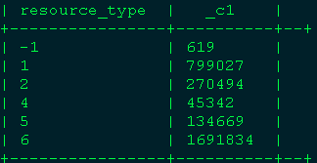
ODS_EUI_D_HITOP_DM | 主题、壁纸信息表 |  | Dwd_Con_Upgrade_Theme_Wallp_Ds | 升级主题壁纸 | 可以提取是否付费（Pay_Down_Flg 是否付费下载0：否1：是）
ODS_EUI_D_HITOP_COMMENT_DM | 主题评论 | 记录了用户可以根据不同类型的主题进行评论的用户信息。 通过HITOP_ID关联主题、壁纸信息表 日分区,逻辑主键：ID 增量推送 数据量：2220 主键：2192 账户id：1890 id：2203（加密，有重复的值） hitop_id：411（有空值） 20160718:3500 id:3485 (16条空值) 例：8a8b989055c3f7ef0155f995f2373e0a | Dwd_Con_Theme_Comment | 主题评论 | 只能区分出主题、非主题（字体、壁纸、铃声）不能评论 | 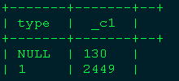 |  | 关联 | Dwd_Pty_UP_Login_Identity_Ds_His | 华为帐号登录身份历史 | UP | 华为帐号 | 可以取出UP_Id华为帐号编号,UP_Valid_Status_Cd = 1 表示正常状态 | Dwd_Pty_Pty_Device_Bind_Rela_Statis_Dm | 参与者设备绑定关系统计 | UP_Id | 华为帐号编号
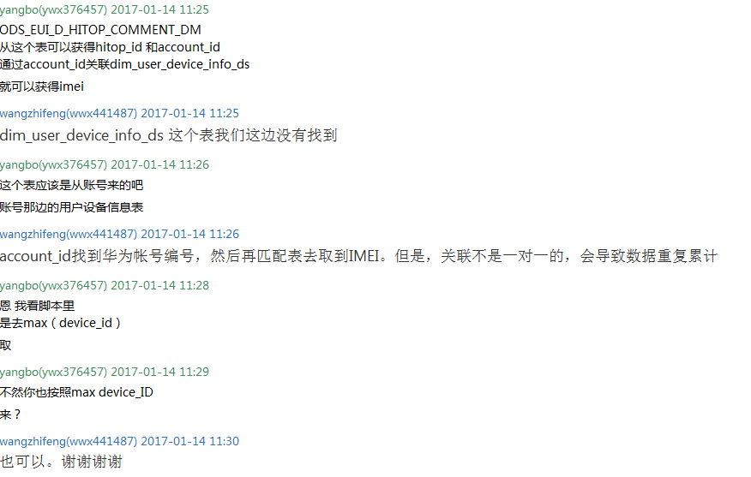

杨波提供的逻辑
点击
INSERT OVERWRITE TABLE tmp_hitop_click_b SELECT tt.device_id AS imei, tt.c AS hitop_name, IF((tt.type>=-1 AND tt.type<=2) or (tt.type>=4 AND tt.type<=6) ,IF(tt.type=-1,1,tt.type),'其他') AS resource_type, COUNT(*) AS click_cnt from ( SELECT RevertDeviceId(DeviceIdFormat(TRIM(device_id))) AS device_id, str_to_map(event_value,'&','=')['o'] AS o, str_to_map(event_value,'&','=')['s'] AS s, str_to_map(event_value,'&','=')['t'] AS type, str_to_map(event_value,'&','=')['c'] AS c FROM t_appa_event_dm WHERE LOWER(event_key)='clickpath' AND pt_d='$date' AND app_package_name='com.huawei.android.thememanager' AND to_date(event_local_time)='$date_ep' )tt WHERE tt.c is not null AND !isemptyudf(tt.c) AND tt.s not in (1,14,15,18,19) AND tt.o=3 AND tt.c not Rlike '^[0-9]+$' GROUP BY tt.device_id,tt.c,IF((tt.type>=-1 AND tt.type<=2) or (tt.type>=4 AND tt.type<=6) ,IF(tt.type=-1,1,tt.type),'其他'); |  | 主题数据来源：手机、平板

报表应用
主题总体概况
 | 用户情况 | 主题累积用户数
 |  | 访问用户数
 |  | 下载用户数
 |  | 付费用户数
 |  | 评论用户数
 |  | 搜索用户数
 |  | 人均登陆主题次数
 | 下载 | 付费和免费总下载次数
 |  | 免费主题下载次数
 |  | 免费字体下载次数
 |  | 免费壁纸下载次数
 | 付费 | 总收入
 |  | 主题收入
 |  | 字体收入
 |  | 主题付费次数
 |  | 字体付费次数
 | 新增用户情况 | 主题新增用户数
 |  | 新增用户下载用户数
 |  | 新增用户付费用户数
 |  | 新增用户搜索用户数
 |  | 新增用户访问主题次数
 |  | 新增用户人均访问次数
 |  | 新增用户付费和免费总下载次数
 |  | 新增用户免费主题下载次数
 |  | 新增用户免费字体下载次数
 |  | 新增用户免费壁纸下载次数
 |  | 新增用户总收入
 |  | 新增用户主题收入
 |  | 新增用户字体收入
 |  | 新增用户主题付费次数
 |  | 新增用户字体付费次数
主题用户行为指标 (4071) | 日期 | 机型 | 版本
 |  | 新增激活用户数(人)
 |  | 累计激活用户数(人)
 |  | 新增访问用户数(人)
 |  | 新增下载次数
 |  | 新增下载用户数(人)
 |  | 新增搜索次数
 |  | 新增搜索用户数(人)
 |  | 新增评论次数
 |  | 新增评论用户数(人)
主题资源明细表（国内） (4063) | 日期 | 机型 | EMUI版本 | 名称 | 版本
 |  | 点击次数
 |  | 付费次数
 |  | 下载次数
 |  | 评论次数
 |  | 评分（平均）
 |  | 金额（元）

